要件イメージ図
要件イメージ図

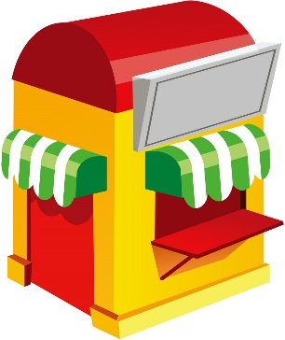


実装
アンパン
発注
作成
発注
納品
納品
(パンオブジェクトのリスト)
パンインターフェース
食パン
実装

ファクトリーパターンで実装
シングルトンパターンで実装

この写真 の作成者 不明な作成者 は CC BY のライセンスを許諾されています

この写真 の作成者 不明な作成者 は CC BY のライセンスを許諾されています

